英雄动作
名字 | 模块描述 | 动作类型 | 动作名 | 动作描述 | 备注
Hero_Anim_英雄名_idle | 英雄移动动作 | 基本动作 | 待机动作 |  |  | 400
Hero_Anim_英雄名_walk |  |  | 行走动作 |  |  | 400
Hero_Anim_英雄名_run |  |  | 奔跑动作 |  |  | 400

Hero_Anim_英雄名_attack | 英雄攻击动作 | 攻击动作 | 普通攻击动作 | 在武器瞄准前方的基础上循环攻击 |  | 600
Hero_Anim_英雄名_skill_01 |  |  | 技能释放动作 | 根据英雄设定特征表现 |  | 800

名字 | 模块描述 | 动作类型 | 动作名 | 动作描述 | 备注
 | 英雄移动动作 | 基本动作 | 八方向移动攻击 | 玩家端着枪向前奔跑的动作,枪朝着前方普通攻击
Hero_Anim_hero01_runBackward |  |  |  | 玩家端着枪向后倒退的动作,枪朝着前方普通攻击 |  | 200
Hero_Anim_hero01_runLeft |  |  |  | 枪口朝着坐标轴正前方普通攻击,进行左方向奔跑移动 |  | 200
Hero_Anim_hero01_runRight |  |  |  | 枪口朝着坐标轴正前方普通攻击,进行右方向奔跑移动 |  | 200
Hero_Anim_hero01_runForwardLeft |  |  |  | 枪口朝着坐标轴正前方普通攻击,进行左前方向奔跑移动 |  | 200
Hero_Anim_hero01_runForwardRight |  |  |  | 枪口朝着坐标轴正前方普通攻击,进行右前方向奔跑移动 |  | 200
Hero_Anim_hero01_runBackwardLeft |  |  |  | 枪口朝着坐标轴正前方普通攻击,进行左后方向奔跑移动 |  | 200
Hero_Anim_hero01_runBackwardRight |  |  |  | 枪口朝着坐标轴正前方普通攻击,进行右后方向奔跑移动 |  | 200

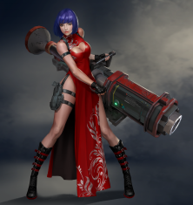
名字 | 模块描述 | 动作类型 | 动作名 | 动作描述 | 备注
 | 英雄移动动作 | 基本动作 | 八方向移动攻击 | 玩家端着枪向前奔跑的动作,枪朝着前方普通攻击
Hero_Anim_hero02_runBackward |  |  |  | 玩家端着枪向后倒退的动作,枪朝着前方普通攻击 |  | 200
Hero_Anim_hero02_runLeft |  |  |  | 枪口朝着坐标轴正前方普通攻击,进行左方向奔跑移动 |  | 200
Hero_Anim_hero02_runRight |  |  |  | 枪口朝着坐标轴正前方普通攻击,进行右方向奔跑移动 |  | 200
Hero_Anim_hero02_runForwardLeft |  |  |  | 枪口朝着坐标轴正前方普通攻击,进行左前方向奔跑移动 |  | 200
Hero_Anim_hero02_runForwardRight |  |  |  | 枪口朝着坐标轴正前方普通攻击,进行右前方向奔跑移动 |  | 200
Hero_Anim_hero02_runBackwardLeft |  |  |  | 枪口朝着坐标轴正前方普通攻击,进行左后方向奔跑移动 |  | 200
Hero_Anim_hero02_runBackwardRight |  |  |  | 枪口朝着坐标轴正前方普通攻击,进行右后方向奔跑移动 |  | 200

名字 | 模块描述 | 动作类型 | 动作名 | 动作描述 | 备注
 | 英雄移动动作 | 基本动作 | 八方向移动攻击
Hero_Anim_hero03_runBackward |  |  |  | 玩家端着枪向后倒退的动作,枪朝着前方普通攻击 |  | 200
Hero_Anim_hero03_runLeft |  |  |  | 枪口朝着坐标轴正前方普通攻击,进行左方向奔跑移动 |  | 200
Hero_Anim_hero03_runRight |  |  |  | 枪口朝着坐标轴正前方普通攻击,进行右方向奔跑移动 |  | 200
Hero_Anim_hero03_runForwardLeft |  |  |  | 枪口朝着坐标轴正前方普通攻击,进行左前方向奔跑移动 |  | 200
Hero_Anim_hero03_runForwardRight |  |  |  | 枪口朝着坐标轴正前方普通攻击,进行右前方向奔跑移动 |  | 200
Hero_Anim_hero03_runBackwardLeft |  |  |  | 枪口朝着坐标轴正前方普通攻击,进行左后方向奔跑移动 |  | 200
Hero_Anim_hero03_runBackwardRight |  |  |  | 枪口朝着坐标轴正前方普通攻击,进行右后方向奔跑移动 |  | 200

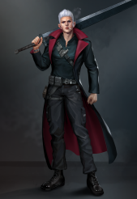
名字 | 模块描述 | 动作类型 | 动作名 | 动作描述 | 备注
 | 英雄移动动作 | 基本动作 | 八方向移动攻击 | 玩家端着枪向前奔跑的动作,枪朝着前方普通攻击
Hero_Anim_hero04_runBackward |  |  |  | 玩家端着枪向后倒退的动作,枪朝着前方普通攻击 |  | 200
Hero_Anim_hero04_runLeft |  |  |  | 枪口朝着坐标轴正前方普通攻击,进行左方向奔跑移动 |  | 200
Hero_Anim_hero04_runRight |  |  |  | 枪口朝着坐标轴正前方普通攻击,进行右方向奔跑移动 |  | 200
Hero_Anim_hero04_runForwardLeft |  |  |  | 枪口朝着坐标轴正前方普通攻击,进行左前方向奔跑移动 |  | 200
Hero_Anim_hero04_runForwardRight |  |  |  | 枪口朝着坐标轴正前方普通攻击,进行右前方向奔跑移动 |  | 200
Hero_Anim_hero04_runBackwardLeft |  |  |  | 枪口朝着坐标轴正前方普通攻击,进行左后方向奔跑移动 |  | 200
Hero_Anim_hero04_runBackwardRight |  |  |  | 枪口朝着坐标轴正前方普通攻击,进行右后方向奔跑移动 |  | 200

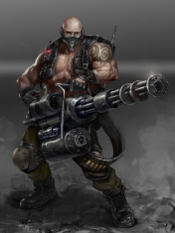
名字 | 模块描述 | 动作类型 | 动作名 | 动作描述 | 备注
Hero_Anim_hero05_walkForward | 英雄移动动作 | 基本动作 | 八方向移动攻击 | 玩家端着枪向前走的动作,枪朝着前方普通攻击 |  | 200
Hero_Anim_hero05_walkBackward |  |  |  | 玩家端着枪向后走的动作,枪朝着前方普通攻击 |  | 200
Hero_Anim_hero05_walkLeft |  |  |  | 枪口朝着坐标轴正前方普通攻击,进行左方向走 |  | 200
Hero_Anim_hero05_walkRight |  |  |  | 枪口朝着坐标轴正前方普通攻击,进行右方向走 |  | 200
Hero_Anim_hero05_walkForwardLeft |  |  |  | 枪口朝着坐标轴正前方普通攻击,进行左前方走 |  | 200
Hero_Anim_hero05_walkForwardRight |  |  |  | 枪口朝着坐标轴正前方普通攻击,进行右前方走 |  | 200
Hero_Anim_hero05_walkBackwardLeft |  |  |  | 枪口朝着坐标轴正前方普通攻击,进行左后方向走 |  | 200
Hero_Anim_hero05_walkBackwardRight |  |  |  | 枪口朝着坐标轴正前方普通攻击,进行右后方向走 |  | 200

Hero_Anim_hero05_idle | 英雄移动动作 | 基本动作 | 待机动作 | 持武器站立待机 |  | 400
Hero_Anim_hero05_walk |  |  | 行走动作 | 持武器行走 |  | 400
Hero_Anim_hero05_run |  |  | 奔跑动作 | 持武器奔跑 |  | 400

Hero_Anim_hero05_attack | 英雄攻击动作 | 攻击动作 | 普通攻击动作 | 原地的在武器瞄准前方的基础上循环攻击 |  | 600
Hero_Anim_hero05_skill_01 |  |  | 技能释放动作 | 根据英雄设定技能描述特征表现 |  | 800

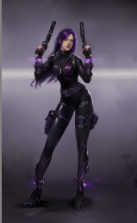
名字 | 模块描述 | 动作类型 | 动作名 | 动作描述 | 备注
Hero_Anim_hero06_runForward | 英雄移动动作 | 基本动作 | 八方向移动攻击 | 玩家端着枪向前奔跑的动作,枪朝着前方普通攻击 |  | 200
Hero_Anim_hero06_runBackward |  |  |  | 玩家端着枪向后倒退的动作,枪朝着前方普通攻击 |  | 200
Hero_Anim_hero06_runLeft |  |  |  | 枪口朝着坐标轴正前方普通攻击,进行左方向奔跑移动 |  | 200
Hero_Anim_hero06_runRight |  |  |  | 枪口朝着坐标轴正前方普通攻击,进行右方向奔跑移动 |  | 200
Hero_Anim_hero06_runForwardLeft |  |  |  | 枪口朝着坐标轴正前方普通攻击,进行左前方向奔跑移动 |  | 200
Hero_Anim_hero06_runForwardRight |  |  |  | 枪口朝着坐标轴正前方普通攻击,进行右前方向奔跑移动 |  | 200
Hero_Anim_hero06_runBackwardLeft |  |  |  | 枪口朝着坐标轴正前方普通攻击,进行左后方向奔跑移动 |  | 200
Hero_Anim_hero06_runBackwardRight |  |  |  | 枪口朝着坐标轴正前方普通攻击,进行右后方向奔跑移动 |  | 200

Hero_Anim_hero06_idle | 英雄移动动作 | 基本动作 | 待机动作 | 持武器站立待机 |  | 400
Hero_Anim_hero06_walk |  |  | 行走动作 | 持武器行走 |  | 400
Hero_Anim_hero06_run |  |  | 奔跑动作 | 持武器奔跑 |  | 400

Hero_Anim_hero06_attack | 英雄攻击动作 | 攻击动作 | 普通攻击动作 | 原地的在武器瞄准前方的基础上循环攻击 |  | 600
Hero_Anim_hero06_skill_01 |  |  | 技能释放动作 | 根据英雄设定技能描述特征表现 |  | 800

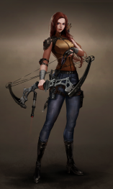
名字 | 模块描述 | 动作类型 | 动作名 | 动作描述 | 备注
Hero_Anim_hero07_runForward | 英雄移动动作 | 基本动作 | 八方向移动攻击 | 玩家端着枪向前奔跑的动作,枪朝着前方普通攻击 | 有抽箭动作 | 200
Hero_Anim_hero07_runBackward |  |  |  | 玩家端着枪向后倒退的动作,枪朝着前方普通攻击 | 有抽箭动作 | 200
Hero_Anim_hero07_runLeft |  |  |  | 枪口朝着坐标轴正前方普通攻击,进行左方向奔跑移动 | 有抽箭动作 | 200
Hero_Anim_hero07_runRight |  |  |  | 枪口朝着坐标轴正前方普通攻击,进行右方向奔跑移动 | 有抽箭动作 | 200
Hero_Anim_hero07_runForwardLeft |  |  |  | 枪口朝着坐标轴正前方普通攻击,进行左前方向奔跑移动 | 有抽箭动作 | 200
Hero_Anim_hero07_runForwardRight |  |  |  | 枪口朝着坐标轴正前方普通攻击,进行右前方向奔跑移动 | 有抽箭动作 | 200
Hero_Anim_hero07_runBackwardLeft |  |  |  | 枪口朝着坐标轴正前方普通攻击,进行左后方向奔跑移动 | 有抽箭动作 | 200
Hero_Anim_hero07_runBackwardRight |  |  |  | 枪口朝着坐标轴正前方普通攻击,进行右后方向奔跑移动 | 有抽箭动作 | 200

Hero_Anim_hero07_idle | 英雄移动动作 | 基本动作 | 待机动作 | 持武器站立待机 |  | 400
Hero_Anim_hero07_walk |  |  | 行走动作 | 持武器行走 |  | 400
Hero_Anim_hero07_run |  |  | 奔跑动作 | 持武器奔跑 |  | 400

Hero_Anim_hero07_attack | 英雄攻击动作 | 攻击动作 | 普通攻击动作 | 原地的在武器瞄准前方的基础上循环攻击 | 有抽箭动作 | 600
Hero_Anim_hero07_skill_01 |  |  | 技能释放动作 | 根据英雄设定技能描述特征表现 |  | 800

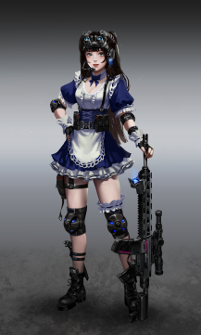
名字 | 模块描述 | 动作类型 | 动作名 | 动作描述 | 备注
Hero_Anim_hero08_runForward | 英雄移动动作 | 基本动作 | 八方向移动攻击 | 玩家端着枪向前奔跑的动作,枪朝着前方普通攻击 |  | 200
Hero_Anim_hero08_runBackward |  |  |  | 玩家端着枪向后倒退的动作,枪朝着前方普通攻击 |  | 200
Hero_Anim_hero08_runLeft |  |  |  | 枪口朝着坐标轴正前方普通攻击,进行左方向奔跑移动 |  | 200
Hero_Anim_hero08_runRight |  |  |  | 枪口朝着坐标轴正前方普通攻击,进行右方向奔跑移动 |  | 200
Hero_Anim_hero08_runForwardLeft |  |  |  | 枪口朝着坐标轴正前方普通攻击,进行左前方向奔跑移动 |  | 200
Hero_Anim_hero08_runForwardRight |  |  |  | 枪口朝着坐标轴正前方普通攻击,进行右前方向奔跑移动 |  | 200
Hero_Anim_hero08_runBackwardLeft |  |  |  | 枪口朝着坐标轴正前方普通攻击,进行左后方向奔跑移动 |  | 200
Hero_Anim_hero08_runBackwardRight |  |  |  | 枪口朝着坐标轴正前方普通攻击,进行右后方向奔跑移动 |  | 200

Hero_Anim_hero08_idle | 英雄移动动作 | 基本动作 | 待机动作 | 持武器站立待机 |  | 400
Hero_Anim_hero08_walk |  |  | 行走动作 | 持武器行走 |  | 400
Hero_Anim_hero08_run |  |  | 奔跑动作 | 持武器奔跑 |  | 400

Hero_Anim_hero08_attack | 英雄攻击动作 | 攻击动作 | 普通攻击动作 | 原地的在武器瞄准前方的基础上循环攻击 |  | 600
Hero_Anim_hero08_skill_01 |  |  | 技能释放动作 | 根据英雄设定技能描述特征表现 |  | 800

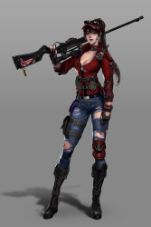
名字 | 模块描述 | 动作类型 | 动作名 | 动作描述 | 备注
Hero_Anim_hero09_runForward | 英雄移动动作 | 基本动作 | 八方向移动攻击 | 玩家端着枪向前奔跑的动作,枪朝着前方普通攻击 |  | 200
Hero_Anim_hero09_runBackward |  |  |  | 玩家端着枪向后倒退的动作,枪朝着前方普通攻击 |  | 200
Hero_Anim_hero09_runLeft |  |  |  | 枪口朝着坐标轴正前方普通攻击,进行左方向奔跑移动 |  | 200
Hero_Anim_hero09_runRight |  |  |  | 枪口朝着坐标轴正前方普通攻击,进行右方向奔跑移动 |  | 200
Hero_Anim_hero09_runForwardLeft |  |  |  | 枪口朝着坐标轴正前方普通攻击,进行左前方向奔跑移动 |  | 200
Hero_Anim_hero09_runForwardRight |  |  |  | 枪口朝着坐标轴正前方普通攻击,进行右前方向奔跑移动 |  | 200
Hero_Anim_hero09_runBackwardLeft |  |  |  | 枪口朝着坐标轴正前方普通攻击,进行左后方向奔跑移动 |  | 200
Hero_Anim_hero09_runBackwardRight |  |  |  | 枪口朝着坐标轴正前方普通攻击,进行右后方向奔跑移动 |  | 200

Hero_Anim_hero09_idle | 英雄移动动作 | 基本动作 | 待机动作 | 持武器站立待机 |  | 400
Hero_Anim_hero09_walk |  |  | 行走动作 | 持武器行走 |  | 400
Hero_Anim_hero09_run |  |  | 奔跑动作 | 持武器奔跑 |  | 400

Hero_Anim_hero09_attack | 英雄攻击动作 | 攻击动作 | 普通攻击动作 | 原地的在武器瞄准前方的基础上循环攻击 |  | 600
Hero_Anim_hero09_skill_01 |  |  | 技能释放动作 | 根据英雄设定技能描述特征表现 |  | 800

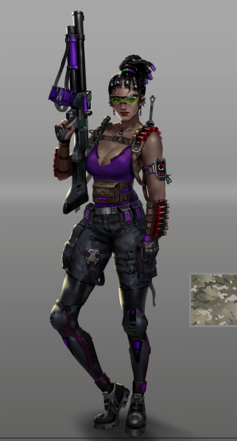
名字 | 模块描述 | 动作类型 | 动作名 | 动作描述 | 备注
Hero_Anim_hero10_runForward | 英雄移动动作 | 基本动作 | 八方向移动攻击 | 玩家端着枪向前奔跑的动作,枪朝着前方普通攻击 |  | 200
Hero_Anim_hero10_runBackward |  |  |  | 玩家端着枪向后倒退的动作,枪朝着前方普通攻击 |  | 200
Hero_Anim_hero10_runLeft |  |  |  | 枪口朝着坐标轴正前方普通攻击,进行左方向奔跑移动 |  | 200
Hero_Anim_hero10_runRight |  |  |  | 枪口朝着坐标轴正前方普通攻击,进行右方向奔跑移动 |  | 200
Hero_Anim_hero10_runForwardLeft |  |  |  | 枪口朝着坐标轴正前方普通攻击,进行左前方向奔跑移动 |  | 200
Hero_Anim_hero10_runForwardRight |  |  |  | 枪口朝着坐标轴正前方普通攻击,进行右前方向奔跑移动 |  | 200
Hero_Anim_hero10_runBackwardLeft |  |  |  | 枪口朝着坐标轴正前方普通攻击,进行左后方向奔跑移动 |  | 200
Hero_Anim_hero10_runBackwardRight |  |  |  | 枪口朝着坐标轴正前方普通攻击,进行右后方向奔跑移动 |  | 200

Hero_Anim_hero10_idle | 英雄移动动作 | 基本动作 | 待机动作 | 持武器站立待机 |  | 400
Hero_Anim_hero10_walk |  |  | 行走动作 | 持武器行走 |  | 400
Hero_Anim_hero10_run |  |  | 奔跑动作 | 持武器奔跑 |  | 400

Hero_Anim_hero10_attack | 英雄攻击动作 | 攻击动作 | 普通攻击动作 | 原地的在武器瞄准前方的基础上循环攻击 |  | 600
Hero_Anim_hero10_skill_01 |  |  | 技能释放动作 | 根据英雄设定技能描述特征表现 |  | 800

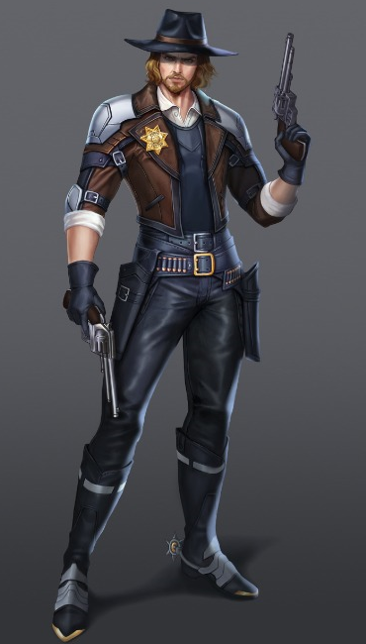
名字 | 模块描述 | 动作类型 | 动作名 | 动作描述 | 备注
Hero_Anim_hero11_runForward | 英雄移动动作 | 基本动作 | 八方向移动攻击 | 玩家端着枪向前奔跑的动作,枪朝着前方普通攻击 |  | 200
Hero_Anim_hero11_runBackward |  |  |  | 玩家端着枪向后倒退的动作,枪朝着前方普通攻击 |  | 200
Hero_Anim_hero11_runLeft |  |  |  | 枪口朝着坐标轴正前方普通攻击,进行左方向奔跑移动 |  | 200
Hero_Anim_hero11_runRight |  |  |  | 枪口朝着坐标轴正前方普通攻击,进行右方向奔跑移动 |  | 200
Hero_Anim_hero11_runForwardLeft |  |  |  | 枪口朝着坐标轴正前方普通攻击,进行左前方向奔跑移动 |  | 200
Hero_Anim_hero11_runForwardRight |  |  |  | 枪口朝着坐标轴正前方普通攻击,进行右前方向奔跑移动 |  | 200
Hero_Anim_hero11_runBackwardLeft |  |  |  | 枪口朝着坐标轴正前方普通攻击,进行左后方向奔跑移动 |  | 200
Hero_Anim_hero11_runBackwardRight |  |  |  | 枪口朝着坐标轴正前方普通攻击,进行右后方向奔跑移动 |  | 200

Hero_Anim_hero11_idle | 英雄移动动作 | 基本动作 | 待机动作 | 持武器站立待机 |  | 400
Hero_Anim_hero11_walk |  |  | 行走动作 | 持武器行走 |  | 400
Hero_Anim_hero11_run |  |  | 奔跑动作 | 持武器奔跑 |  | 400

Hero_Anim_hero11_attack | 英雄攻击动作 | 攻击动作 | 普通攻击动作 | 原地的在武器瞄准前方的基础上循环攻击 |  | 600
Hero_Anim_hero11_skill_01 |  |  | 技能释放动作 | 根据英雄设定技能描述特征表现 |  | 800

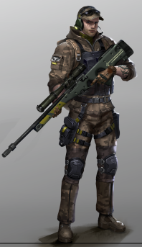
名字 | 模块描述 | 动作类型 | 动作名 | 动作描述 | 备注
Hero_Anim_hero12_runForward | 英雄移动动作 | 基本动作 | 八方向移动攻击 | 玩家端着枪向前奔跑的动作,枪朝着前方普通攻击 |  | 200
Hero_Anim_hero12_runBackward |  |  |  | 玩家端着枪向后倒退的动作,枪朝着前方普通攻击 |  | 200
Hero_Anim_hero12_runLeft |  |  |  | 枪口朝着坐标轴正前方普通攻击,进行左方向奔跑移动 |  | 200
Hero_Anim_hero12_runRight |  |  |  | 枪口朝着坐标轴正前方普通攻击,进行右方向奔跑移动 |  | 200
Hero_Anim_hero12_runForwardLeft |  |  |  | 枪口朝着坐标轴正前方普通攻击,进行左前方向奔跑移动 |  | 200
Hero_Anim_hero12_runForwardRight |  |  |  | 枪口朝着坐标轴正前方普通攻击,进行右前方向奔跑移动 |  | 200
Hero_Anim_hero12_runBackwardLeft |  |  |  | 枪口朝着坐标轴正前方普通攻击,进行左后方向奔跑移动 |  | 200
Hero_Anim_hero12_runBackwardRight |  |  |  | 枪口朝着坐标轴正前方普通攻击,进行右后方向奔跑移动 |  | 200

Hero_Anim_hero12_idle | 英雄移动动作 | 基本动作 | 待机动作 | 持武器站立待机 |  | 400
Hero_Anim_hero12_walk |  |  | 行走动作 | 持武器行走 |  | 400
Hero_Anim_hero12_run |  |  | 奔跑动作 | 持武器奔跑 |  | 400

Hero_Anim_hero12_attack | 英雄攻击动作 | 攻击动作 | 普通攻击动作 | 原地的在武器瞄准前方的基础上循环攻击 |  | 600
Hero_Anim_hero12_skill_01 |  |  | 技能释放动作 | 根据英雄设定技能描述特征表现 |  | 800

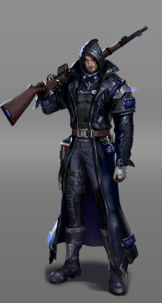
名字 | 模块描述 | 动作类型 | 动作名 | 动作描述 | 备注
Hero_Anim_hero13_runForward | 英雄移动动作 | 基本动作 | 八方向移动攻击 | 玩家端着枪向前奔跑的动作,枪朝着前方普通攻击 |  | 200
Hero_Anim_hero13_runBackward |  |  |  | 玩家端着枪向后倒退的动作,枪朝着前方普通攻击 |  | 200
Hero_Anim_hero13_runLeft |  |  |  | 枪口朝着坐标轴正前方普通攻击,进行左方向奔跑移动 |  | 200
Hero_Anim_hero13_runRight |  |  |  | 枪口朝着坐标轴正前方普通攻击,进行右方向奔跑移动 |  | 200
Hero_Anim_hero13_runForwardLeft |  |  |  | 枪口朝着坐标轴正前方普通攻击,进行左前方向奔跑移动 |  | 200
Hero_Anim_hero13_runForwardRight |  |  |  | 枪口朝着坐标轴正前方普通攻击,进行右前方向奔跑移动 |  | 200
Hero_Anim_hero13_runBackwardLeft |  |  |  | 枪口朝着坐标轴正前方普通攻击,进行左后方向奔跑移动 |  | 200
Hero_Anim_hero13_runBackwardRight |  |  |  | 枪口朝着坐标轴正前方普通攻击,进行右后方向奔跑移动 |  | 200

Hero_Anim_hero13_idle | 英雄移动动作 | 基本动作 | 待机动作 | 持武器站立待机 |  | 400
Hero_Anim_hero13_walk |  |  | 行走动作 | 持武器行走 |  | 400
Hero_Anim_hero13_run |  |  | 奔跑动作 | 持武器奔跑 |  | 400

Hero_Anim_hero13_attack | 英雄攻击动作 | 攻击动作 | 普通攻击动作 | 原地的在武器瞄准前方的基础上循环攻击 |  | 600
Hero_Anim_hero13_skill_01 |  |  | 技能释放动作 | 根据英雄设定技能描述特征表现 |  | 800

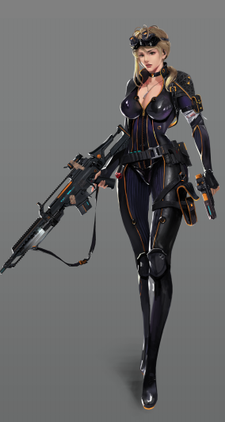
名字 | 模块描述 | 动作类型 | 动作名 | 动作描述 | 备注
Hero_Anim_hero14_runForward | 英雄移动动作 | 基本动作 | 八方向移动攻击 | 玩家端着枪向前奔跑的动作,枪朝着前方普通攻击 |  | 200
Hero_Anim_hero14_runBackward |  |  |  | 玩家端着枪向后倒退的动作,枪朝着前方普通攻击 |  | 200
Hero_Anim_hero14_runLeft |  |  |  | 枪口朝着坐标轴正前方普通攻击,进行左方向奔跑移动 |  | 200
Hero_Anim_hero14_runRight |  |  |  | 枪口朝着坐标轴正前方普通攻击,进行右方向奔跑移动 |  | 200
Hero_Anim_hero14_runForwardLeft |  |  |  | 枪口朝着坐标轴正前方普通攻击,进行左前方向奔跑移动 |  | 200
Hero_Anim_hero14_runForwardRight |  |  |  | 枪口朝着坐标轴正前方普通攻击,进行右前方向奔跑移动 |  | 200
Hero_Anim_hero14_runBackwardLeft |  |  |  | 枪口朝着坐标轴正前方普通攻击,进行左后方向奔跑移动 |  | 200
Hero_Anim_hero14_runBackwardRight |  |  |  | 枪口朝着坐标轴正前方普通攻击,进行右后方向奔跑移动 |  | 200

Hero_Anim_hero14_idle | 英雄移动动作 | 基本动作 | 待机动作 | 持武器站立待机 |  | 400
Hero_Anim_hero14_walk |  |  | 行走动作 | 持武器行走 |  | 400
Hero_Anim_hero14_run |  |  | 奔跑动作 | 持武器奔跑 |  | 400

Hero_Anim_hero14_attack | 英雄攻击动作 | 攻击动作 | 普通攻击动作 | 原地的在武器瞄准前方的基础上循环攻击 |  | 600
Hero_Anim_hero14_skill_01 |  |  | 技能释放动作 | 根据英雄设定技能描述特征表现 |  | 800

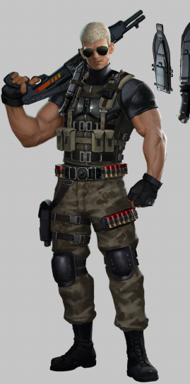
名字 | 模块描述 | 动作类型 | 动作名 | 动作描述 | 备注
Hero_Anim_hero15_runForward | 英雄移动动作 | 基本动作 | 八方向移动攻击 | 玩家端着枪向前奔跑的动作,枪朝着前方普通攻击 |  | 200
Hero_Anim_hero15_runBackward |  |  |  | 玩家端着枪向后倒退的动作,枪朝着前方普通攻击 |  | 200
Hero_Anim_hero15_runLeft |  |  |  | 枪口朝着坐标轴正前方普通攻击,进行左方向奔跑移动 |  | 200
Hero_Anim_hero15_runRight |  |  |  | 枪口朝着坐标轴正前方普通攻击,进行右方向奔跑移动 |  | 200
Hero_Anim_hero15_runForwardLeft |  |  |  | 枪口朝着坐标轴正前方普通攻击,进行左前方向奔跑移动 |  | 200
Hero_Anim_hero15_runForwardRight |  |  |  | 枪口朝着坐标轴正前方普通攻击,进行右前方向奔跑移动 |  | 200
Hero_Anim_hero15_runBackwardLeft |  |  |  | 枪口朝着坐标轴正前方普通攻击,进行左后方向奔跑移动 |  | 200
Hero_Anim_hero15_runBackwardRight |  |  |  | 枪口朝着坐标轴正前方普通攻击,进行右后方向奔跑移动 |  | 200

Hero_Anim_hero15_idle | 英雄移动动作 | 基本动作 | 待机动作 | 持武器站立待机 |  | 400
Hero_Anim_hero15_walk |  |  | 行走动作 | 持武器行走 |  | 400
Hero_Anim_hero15_run |  |  | 奔跑动作 | 持武器奔跑 |  | 400

Hero_Anim_hero15_attack | 英雄攻击动作 | 攻击动作 | 普通攻击动作 | 原地的在武器瞄准前方的基础上循环攻击 |  | 600
Hero_Anim_hero15_skill_01 |  |  | 技能释放动作 | 根据英雄设定技能描述特征表现 |  | 800

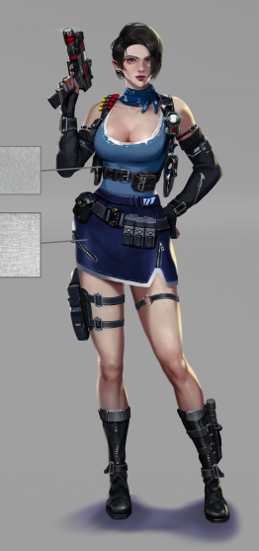
名字 | 模块描述 | 动作类型 | 动作名 | 动作描述 | 备注
Hero_Anim_hero16_runForward | 英雄移动动作 | 基本动作 | 八方向移动攻击 | 玩家端着枪向前奔跑的动作,枪朝着前方普通攻击 |  | 200
Hero_Anim_hero16_runBackward |  |  |  | 玩家端着枪向后倒退的动作,枪朝着前方普通攻击 |  | 200
Hero_Anim_hero16_runLeft |  |  |  | 枪口朝着坐标轴正前方普通攻击,进行左方向奔跑移动 |  | 200
Hero_Anim_hero16_runRight |  |  |  | 枪口朝着坐标轴正前方普通攻击,进行右方向奔跑移动 |  | 200
Hero_Anim_hero16_runForwardLeft |  |  |  | 枪口朝着坐标轴正前方普通攻击,进行左前方向奔跑移动 |  | 200
Hero_Anim_hero16_runForwardRight |  |  |  | 枪口朝着坐标轴正前方普通攻击,进行右前方向奔跑移动 |  | 200
Hero_Anim_hero16_runBackwardLeft |  |  |  | 枪口朝着坐标轴正前方普通攻击,进行左后方向奔跑移动 |  | 200
Hero_Anim_hero16_runBackwardRight |  |  |  | 枪口朝着坐标轴正前方普通攻击,进行右后方向奔跑移动 |  | 200

Hero_Anim_hero16_idle | 英雄移动动作 | 基本动作 | 待机动作 | 持武器站立待机 |  | 400
Hero_Anim_hero16_walk |  |  | 行走动作 | 持武器行走 |  | 400
Hero_Anim_hero16_run |  |  | 奔跑动作 | 持武器奔跑 |  | 400

Hero_Anim_hero16_attack | 英雄攻击动作 | 攻击动作 | 普通攻击动作 | 原地的在武器瞄准前方的基础上循环攻击 |  | 600
Hero_Anim_hero16_skill_01 |  |  | 技能释放动作 | 根据英雄设定技能描述特征表现 |  | 800

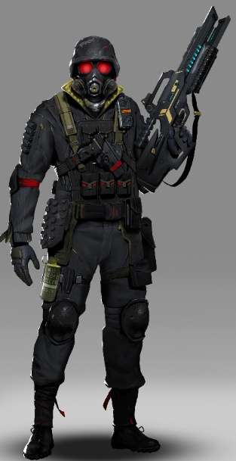
名字 | 模块描述 | 动作类型 | 动作名 | 动作描述 | 备注
Hero_Anim_hero17_runForward | 英雄移动动作 | 基本动作 | 八方向移动攻击 | 玩家端着枪向前奔跑的动作,枪朝着前方普通攻击 |  | 200
Hero_Anim_hero17_runBackward |  |  |  | 玩家端着枪向后倒退的动作,枪朝着前方普通攻击 |  | 200
Hero_Anim_hero17_runLeft |  |  |  | 枪口朝着坐标轴正前方普通攻击,进行左方向奔跑移动 |  | 200
Hero_Anim_hero17_runRight |  |  |  | 枪口朝着坐标轴正前方普通攻击,进行右方向奔跑移动 |  | 200
Hero_Anim_hero17_runForwardLeft |  |  |  | 枪口朝着坐标轴正前方普通攻击,进行左前方向奔跑移动 |  | 200
Hero_Anim_hero17_runForwardRight |  |  |  | 枪口朝着坐标轴正前方普通攻击,进行右前方向奔跑移动 |  | 200
Hero_Anim_hero17_runBackwardLeft |  |  |  | 枪口朝着坐标轴正前方普通攻击,进行左后方向奔跑移动 |  | 200
Hero_Anim_hero17_runBackwardRight |  |  |  | 枪口朝着坐标轴正前方普通攻击,进行右后方向奔跑移动 |  | 200

Hero_Anim_hero17_idle | 英雄移动动作 | 基本动作 | 待机动作 | 持武器站立待机 |  | 400
Hero_Anim_hero17_walk |  |  | 行走动作 | 持武器行走 |  | 400
Hero_Anim_hero17_run |  |  | 奔跑动作 | 持武器奔跑 |  | 400

Hero_Anim_hero17_attack | 英雄攻击动作 | 攻击动作 | 普通攻击动作 | 原地的在武器瞄准前方的基础上循环攻击 |  | 600
Hero_Anim_hero17_skill_01 |  |  | 技能释放动作 | 根据英雄设定技能描述特征表现 |  | 800

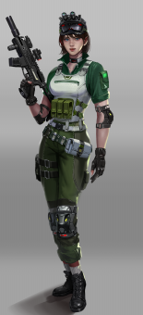
名字 | 模块描述 | 动作类型 | 动作名 | 动作描述 | 备注
Hero_Anim_hero18_runForward | 英雄移动动作 | 基本动作 | 八方向移动攻击 | 玩家端着枪向前奔跑的动作,枪朝着前方普通攻击 |  | 200
Hero_Anim_hero18_runBackward |  |  |  | 玩家端着枪向后倒退的动作,枪朝着前方普通攻击 |  | 200
Hero_Anim_hero18_runLeft |  |  |  | 枪口朝着坐标轴正前方普通攻击,进行左方向奔跑移动 |  | 200
Hero_Anim_hero18_runRight |  |  |  | 枪口朝着坐标轴正前方普通攻击,进行右方向奔跑移动 |  | 200
Hero_Anim_hero18_runForwardLeft |  |  |  | 枪口朝着坐标轴正前方普通攻击,进行左前方向奔跑移动 |  | 200
Hero_Anim_hero18_runForwardRight |  |  |  | 枪口朝着坐标轴正前方普通攻击,进行右前方向奔跑移动 |  | 200
Hero_Anim_hero18_runBackwardLeft |  |  |  | 枪口朝着坐标轴正前方普通攻击,进行左后方向奔跑移动 |  | 200
Hero_Anim_hero18_runBackwardRight |  |  |  | 枪口朝着坐标轴正前方普通攻击,进行右后方向奔跑移动 |  | 200

Hero_Anim_hero18_idle | 英雄移动动作 | 基本动作 | 待机动作 | 持武器站立待机 |  | 400
Hero_Anim_hero18_walk |  |  | 行走动作 | 持武器行走 |  | 400
Hero_Anim_hero18_run |  |  | 奔跑动作 | 持武器奔跑 |  | 400

Hero_Anim_hero18_attack | 英雄攻击动作 | 攻击动作 | 普通攻击动作 | 原地的在武器瞄准前方的基础上循环攻击 |  | 600
Hero_Anim_hero18_skill_01 |  |  | 技能释放动作 | 根据英雄设定技能描述特征表现 |  | 800

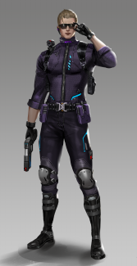
名字 | 模块描述 | 动作类型 | 动作名 | 动作描述 | 备注
Hero_Anim_hero19_runForward | 英雄移动动作 | 基本动作 | 八方向移动攻击 | 玩家端着枪向前奔跑的动作,枪朝着前方普通攻击 |  | 200
Hero_Anim_hero19_runBackward |  |  |  | 玩家端着枪向后倒退的动作,枪朝着前方普通攻击 |  | 200
Hero_Anim_hero19_runLeft |  |  |  | 枪口朝着坐标轴正前方普通攻击,进行左方向奔跑移动 |  | 200
Hero_Anim_hero19_runRight |  |  |  | 枪口朝着坐标轴正前方普通攻击,进行右方向奔跑移动 |  | 200
Hero_Anim_hero19_runForwardLeft |  |  |  | 枪口朝着坐标轴正前方普通攻击,进行左前方向奔跑移动 |  | 200
Hero_Anim_hero19_runForwardRight |  |  |  | 枪口朝着坐标轴正前方普通攻击,进行右前方向奔跑移动 |  | 200
Hero_Anim_hero19_runBackwardLeft |  |  |  | 枪口朝着坐标轴正前方普通攻击,进行左后方向奔跑移动 |  | 200
Hero_Anim_hero19_runBackwardRight |  |  |  | 枪口朝着坐标轴正前方普通攻击,进行右后方向奔跑移动 |  | 200

Hero_Anim_hero19_idle | 英雄移动动作 | 基本动作 | 待机动作 | 持武器站立待机 |  | 400
Hero_Anim_hero19_walk |  |  | 行走动作 | 持武器行走 |  | 400
Hero_Anim_hero19_run |  |  | 奔跑动作 | 持武器奔跑 |  | 400

Hero_Anim_hero19_attack | 英雄攻击动作 | 攻击动作 | 普通攻击动作 | 原地的在武器瞄准前方的基础上循环攻击 |  | 600
Hero_Anim_hero19_skill_01 |  |  | 技能释放动作 | 根据英雄设定技能描述特征表现 |  | 800

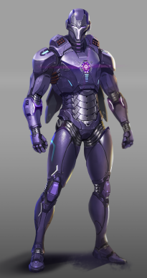
名字 | 模块描述 | 动作类型 | 动作名 | 动作描述 | 备注
Hero_Anim_hero19_runForward | 英雄移动动作 | 基本动作 | 八方向移动攻击 | 玩家悬浮前飘移动动作,右手平举手掌朝着前方普通攻击 |  | 200
Hero_Anim_hero19_runBackward |  |  |  | 玩家悬浮后飘移动动作,右手平举手掌朝着前方普通攻击 |  | 200
Hero_Anim_hero19_runLeft |  |  |  | 右手平举手掌朝着前方普通攻击,玩家悬浮左飘移动动作 |  | 200
Hero_Anim_hero19_runRight |  |  |  | 右手平举手掌朝着前方普通攻击,玩家悬浮右飘移动动作 |  | 200
Hero_Anim_hero19_runForwardLeft |  |  |  | 枪口朝着坐标轴正前方普通攻击,进行左前方向奔跑移动 |  | 200
Hero_Anim_hero19_runForwardRight |  |  |  | 枪口朝着坐标轴正前方普通攻击,进行右前方向奔跑移动 |  | 200
Hero_Anim_hero19_runBackwardLeft |  |  |  | 枪口朝着坐标轴正前方普通攻击,进行左后方向奔跑移动 |  | 200
Hero_Anim_hero19_runBackwardRight |  |  |  | 枪口朝着坐标轴正前方普通攻击,进行右后方向奔跑移动 |  | 200

Hero_Anim_hero19_idle | 英雄移动动作 | 基本动作 | 待机动作 | 悬浮待机 |  | 400
Hero_Anim_hero19_walk |  |  | 行走动作 | 悬浮移动 |  | 400
Hero_Anim_hero19_run |  |  | 奔跑动作 | 悬浮前飘移动 |  | 400

Hero_Anim_hero19_attack | 英雄攻击动作 | 攻击动作 | 普通攻击动作 | 原地的悬浮攻击，右手平举手掌朝着前方普通攻击，普通攻击为biu~~biu~~biu~~ |  | 600
Hero_Anim_hero19_skill_01 |  |  | 技能释放动作 | 角色悬浮，双手平举，掌心激光持续，扫过前方扇形范围，双手从大于90度到交叉 |  | 800
Hero_Anim_hero19_skill_02 |  |  | 技能释放动作 | 角色悬浮，释放肩膀飞弹，参考法鸡 |  | 800

